2020_10_data
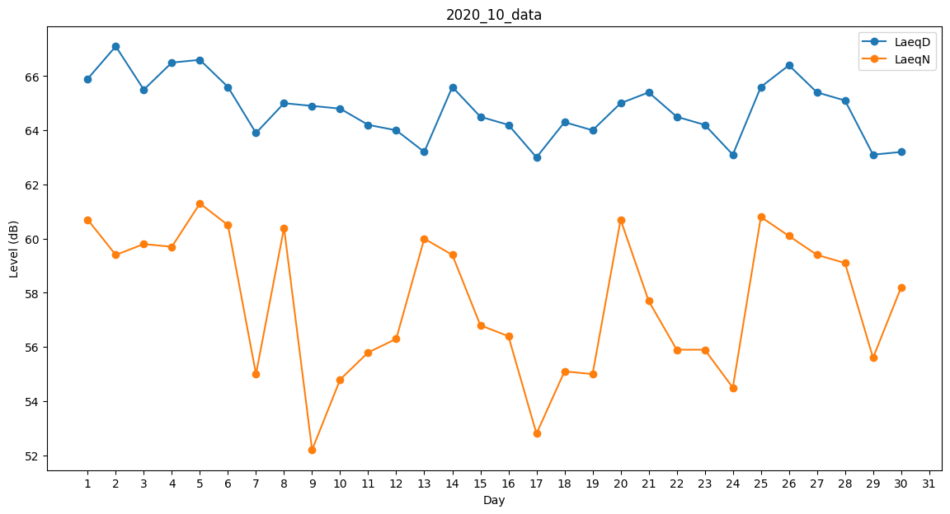
Day | LaeqD | LaeqN
1 | 65.9 | 60.7
2 | 67.1 | 59.4
3 | 65.5 | 59.8
4 | 66.5 | 59.7
5 | 66.6 | 61.3
6 | 65.6 | 60.5
7 | 63.9 | 55
8 | 65 | 60.4
9 | 64.9 | 52.2
10 | 64.8 | 54.8
11 | 64.2 | 55.8
12 | 64 | 56.3
13 | 63.2 | 60
14 | 65.6 | 59.4
15 | 64.5 | 56.8
16 | 64.2 | 56.4
17 | 63 | 52.8
18 | 64.3 | 55.1
19 | 64 | 55
20 | 65 | 60.7
21 | 65.4 | 57.7
22 | 64.5 | 55.9
23 | 64.2 | 55.9
24 | 63.1 | 54.5
25 | 65.6 | 60.8
26 | 66.4 | 60.1
27 | 65.4 | 59.4
28 | 65.1 | 59.1
29 | 63.1 | 55.6
30 | 63.2 | 58.2
31 | 62.5 | 0

